入力例(新規登録用)
同一型番において周波数による違いがある場合、
型番の後に周波数を表示させます。
同意確認内容をご確認の上
チェックを入力してください
(冷房)定格能力と寒冷地仕様に応じて自動表示
更新日を入力
高効率空調(EHP) |  |  |  |  | 申請内容最終チェック欄 |  |  | (チェック)
【入力についてのお願い】 ・製品名、型番、数値は、カタログ（仕様書）の記載と一致させてください。 ・数値の入力欄に単位入力は必要ございません。 ・英数字、記号(/スラッシュ、-ハイフン等)：半角 漢字、片仮名、平仮名：全角 にて入力をお願いいたします。 ・製品名や型番、備考については、40字以内の入力をお願いいたします。 ・本ファイル内「基準値」シートを参照いただき、基準値を満たす型番の記入をお願いいたします。 ※基準値を満たしていない場合は行が赤く表示されます。 ・入力例を参考に登録情報が重複しないよう入力してください。 |  |  |  |  | 型番情報の登録を下記の通り申請します。 記載された型番、性能値、能力値等に関して、カタログや仕様書等にもとづいた情報であることを確認しました。 |  |  | ✔ | ※提出されたエビデンス上でリスト記載の情報が読み取れない場合は、追加で資料の確認を求める場合があります。
 |  |  |  |  |  |  |  |  |  |  |  |  |  |  |  |  |  |  |  |  | 更新日 | yyyy/mm/dd
入力例

 | 選択 |  |  | 選択 | 選択 |  | 自動表示 | 選択 |  |  |  |  |  | 自動表示 |  |  |  |  |  | 選択 | 選択
項番 | 種別 | メーカー | 製品名 | 性能区分 | セット型番構成 | 型番 ※下記注意書き参照 | 型番（周波数） ※周波数による違いがある場合 ※ポータル表示用 | 連結型フラグ | 室外機型番① ※連結利用の場合は 連結前の型番を記入 | 室外機型番② ※連結利用の場合は 連結前の型番を記入 | 室外機型番③ ※連結利用の場合は 連結前の型番を記入 | 室外機型番④ ※連結利用の場合は 連結前の型番を記入 | 室外機型番⑤ ※連結利用の場合は 連結前の型番を記入 | 基準値 APF(2006) | 性能値 APF(2006) | (冷房)定格能力（kW） ※小数点第一位まで記入 | (冷房)定格消費電力（kW） ※小数点第二位まで記入 | (暖房)定格能力（kW） ※小数点第一位まで記入 | (暖房)定格消費電力（kW） ※小数点第二位まで記入 | 寒冷地仕様 | 電源周波数 ※必要に応じて選択 | 備考

1 | 電気式パッケージエアコン | ○○ | 店舗用パッケージエアコン | 店舗用 ４方向カセット形 | 該当 | AAA-BBB123 | AAA-BBB123 | - | ABC123 |  |  |  |  | 6.0 | 6.1 | 10.0 | 2.64 | 11.2 | 2.75 | 非該当
2 | 電気式パッケージエアコン | ○○ | 店舗用パッケージエアコン | 店舗用 ４方向カセット形 | 該当 | AAA-BBB123 | AAA-BBB123 | - | ABC123 |  |  |  |  | 6.0 | 6.1 | 10.0 | 2.64 | 11.2 | 2.75 | 非該当
3 | 電気式パッケージエアコン | ○○ | 店舗用パッケージエアコン | 店舗用 ４方向カセット形以外 | 非該当 | ABC123 | ABC123 | - | ABC123 |  |  |  |  | 3.2 | 4.1 | 25.0 | 7.14 | 28.0 | 7.80 | 該当
4 | 電気式パッケージエアコン | ○○ | ビル用マルチエアコン | ビル用 | 非該当 | CCC-775 | CCC-775 | 連結 | CCC-335R | CCC-440R |  |  |  | 4.8 | - | 40.0 | 22.88 | 82.5 | 24.05 | 非該当
5 | 電気式パッケージエアコン | ○○ | ビル用マルチエアコン | ビル用 | 非該当 | CCC-335R | CCC-335R | - | CCC-335R |  |  |  |  | 5.0 | 5.1 | 30.0 | 7.50 | 32.0 | 8.00 | 非該当
6 | 電気式パッケージエアコン | ○○ | 設備用パッケージエアコン | 設備用 直吹き形 | 該当 | STB-AAA456 | STB-AAA456（50Hz） | - | ABC456 |  |  |  |  | 4.9 | 5.0 | 23.0 | 7.00 | 25.0 | 7.30 | 非該当 | 50Hz
7 | 電気式パッケージエアコン | ○○ | 設備用パッケージエアコン | 設備用 直吹き形 | 該当 | STB-AAA456 | STB-AAA456（60Hz） | - | ABC456 |  |  |  |  | 4.9 | 5.0 | 23.0 | 7.10 | 25.0 | 7.40 | 非該当 | 60Hz
8
販売会社ではなく、
「製造メーカー」名を入力してください。
ただし、「株式会社」や「有限会社」等は除いてください。
9
各項目カタログ記載の数値を入力
寒冷地仕様をプルダウンにて選択
10
「種別」をプルダウンにて選択
カタログ記載の「製品名」を入力
※セット品の場合はセットの製品名を入力
「性能区分」をプルダウンにて選択
※※性能区分により項目の記入方法が異なります※※
★性能区分が「店舗用」・「設備用」の場合
セット型番がある場合
・F列「セット型番構成」をプルダウンにて「該当」と選択
・G列「型番」にセット型番を入力
・J列「室外機型番①」に室外機型番を入力
セット型番が無い場合
・F列「セット型番構成」をプルダウンにて「非該当」と選択
・G列「型番」とI列「室外機型番①」に室外機型番を入力
★性能区分が「ビル用」の場合
・F列「セット型番構成」をプルダウンにて「非該当」と選択
製品が連結機の場合
・G列「型番」に連結機型番を入力
・I列「連結型フラグ」をプルダウンにて「連結」と選択
・J～N列「室外機型番①～⑤」に構成する室外機型番を入力
・連結機でAPF(2006)の値がない場合、性能値には"－（ハイフン）"を登録する。
※連結機の場合、連結前のすべての室外機のAPF2006が基準を
満たしている必要があります。
製品が単独機の場合（連結型番を持たない場合を含む）
・G列「型番」に室外機型番を入力
・I列「連結型フラグ」をプルダウンにて「-」と選択
・J列「室外機型番①」に室外機型番を入力
11
12
連結機でAPF(2006)の値がない場合、"－（ハイフン）"を入力してください。
※連結前のすべての室外機が基準を満たしている必要があります。
13
※同一型番で、周波数によってAPF、能力値等の値が異なる場合のみ、
周波数を選択してください。
その上で、各周波数ごとに同一型番を登録してください。
14
15
16
17
★登録型番の重複について★
製品名・性能区分・型番（ポータル表示用） の組み合わせが同一のものについては、
セルがオレンジ色になります。
①性能値含めて全く同じデータである場合
1型番のみの登録としてください。（重複分は削除してください）
②性能値や条件等、他の情報によってそれぞれ異なっている場合
製品名もしくは型番に、「（○○）」といった方法で情報を追記してください。
例
項番1 店舗用パッケージエアコン AAA-BBB123
項番2 店舗用パッケージエアコン AAA-BBB123
↓
①の場合
項番1 店舗用パッケージエアコン AAA-BBB123
のみ登録
②の場合
項番1 店舗用パッケージエアコン（○○） AAA-BBB123
項番2 店舗用パッケージエアコン（▼▼） AAA-BBB123
製品名（もしくは型番）で見分けがつくようにする
18
19
20
21
22
23
24
25
26
入力についてのお願い
・製品名、型番、数値は、カタログ（仕様書）の記載と一致させてください。
・数値の入力欄に単位入力は必要ございません。
・英数字、記号(/スラッシュ、-ハイフン等)：半角
漢字、片仮名、平仮名：全角 にて入力をお願いいたします。
・メーカー社名は、「株式会社」や「有限会社」等を除いて入力してください。
・本ファイル内「基準値」シートを参照いただき、基準値を超える型番の記入をお願いいたします。
※基準値を満たしていない場合は行が赤く表示されます。
27
28
29
30
31
32
33
34
35
36
37
38
39
40
41
42
43
44
45
46
47
48
49
50
51

基準値
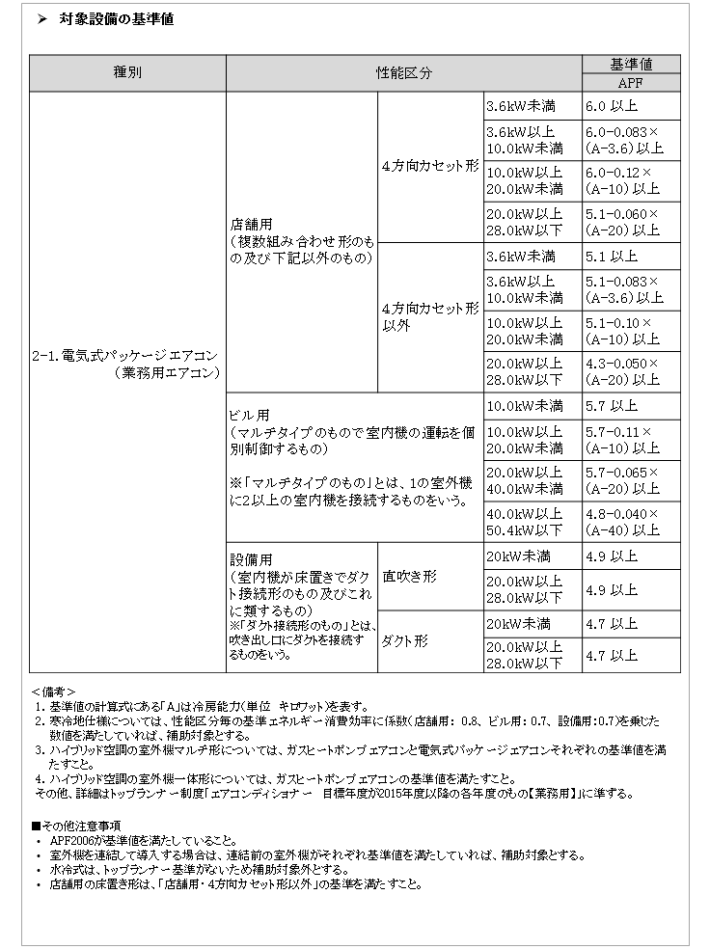
ＥＨＰ／基準値

